상품제안서
그립감 디자인우수한 그린레이저포인터 | 상품코드: S04498

 |  |  |  |  |  |  | 02-713-8555 | www.synergygift.co.kr
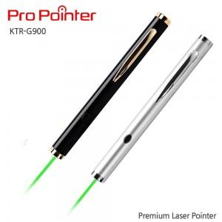 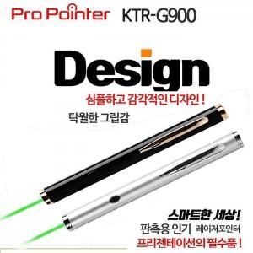

【상세/제작정보】

【인쇄/포장옵션】 | 레이저 / 포장지포장

【공급단가】 | 수량 | 50~ | 100~ | 500~ | 1,000~ | 2,000~
*VAT별도 | 단가 | 25,920원 | 24,960원 | 24,000원 | 23,040원 | 22,460원

【상품 URL】 | https://www.synergygift.co.kr:443/src/goods_detail.php?gdno=12685

